Database_Storage
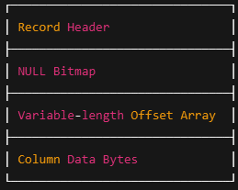
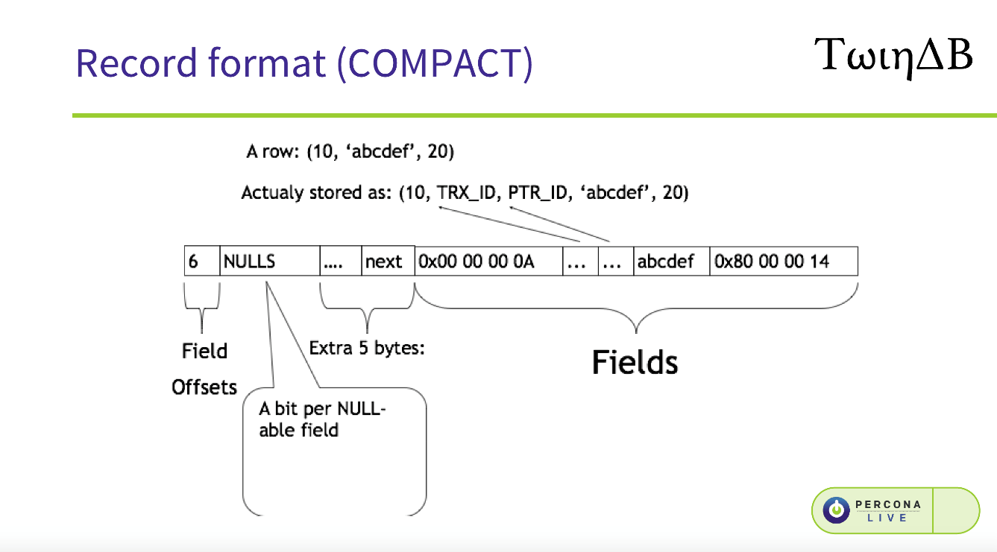
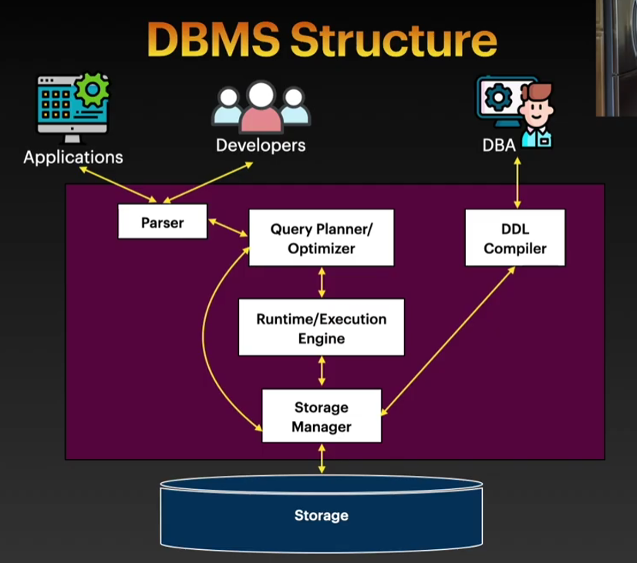
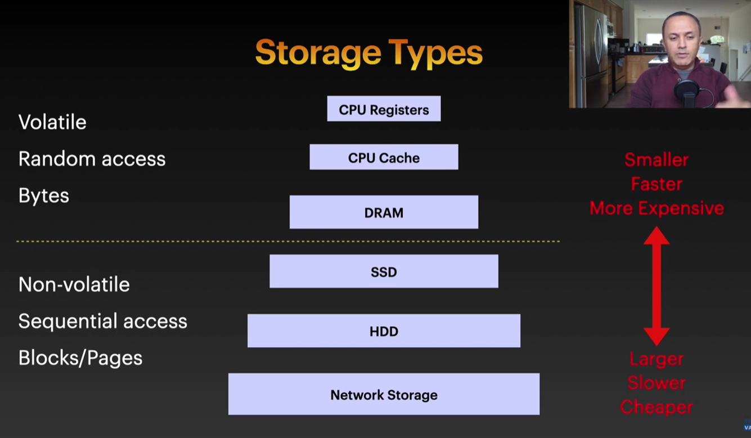
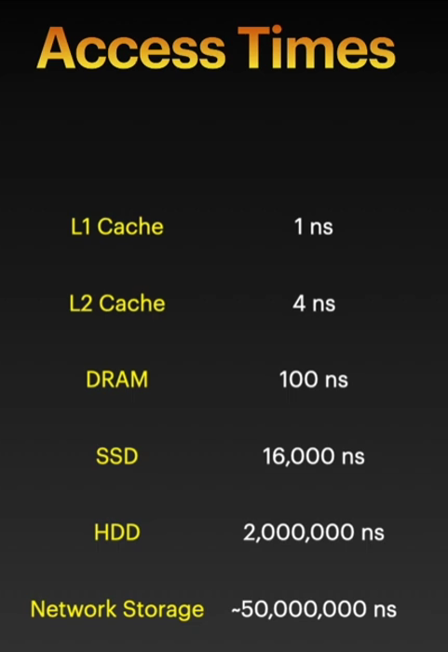
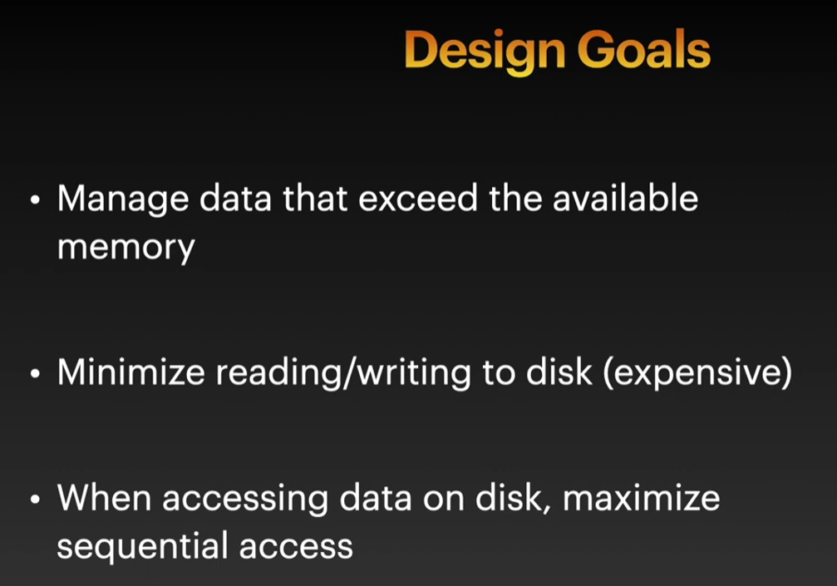
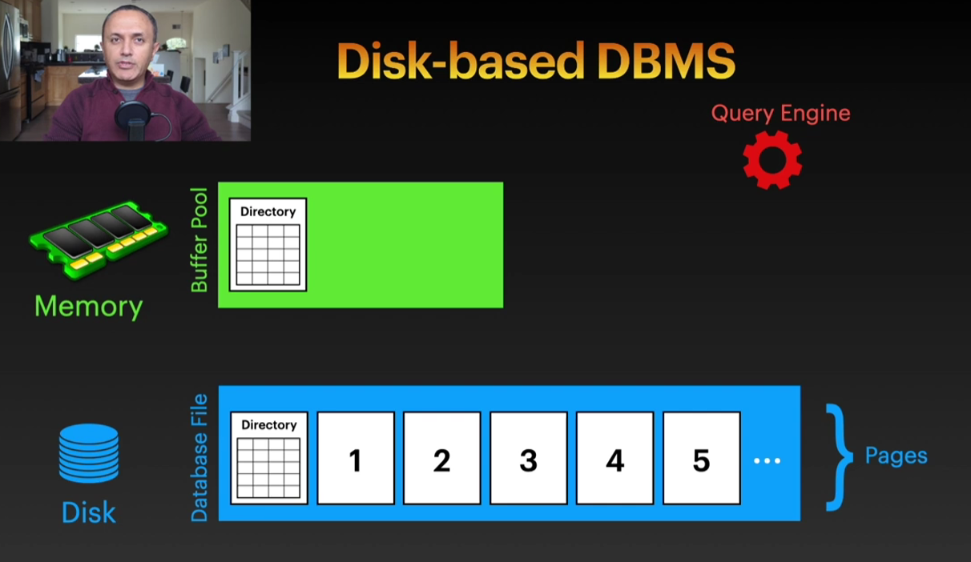
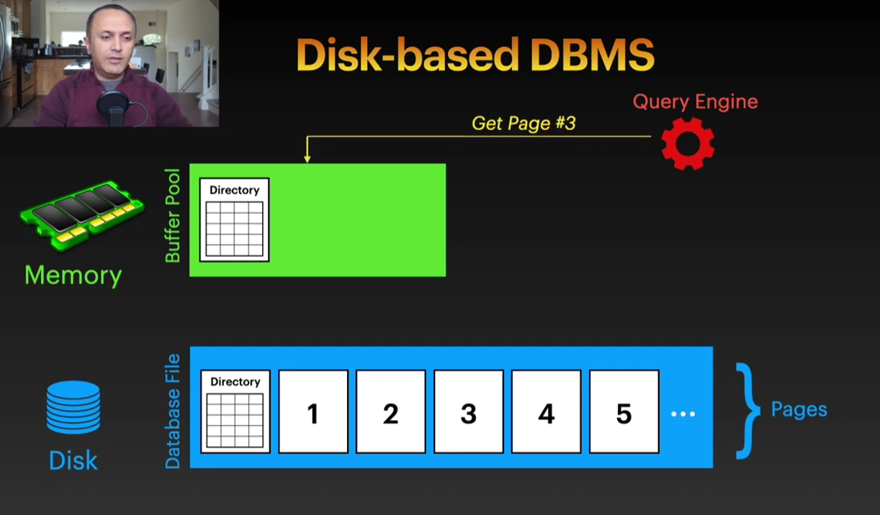
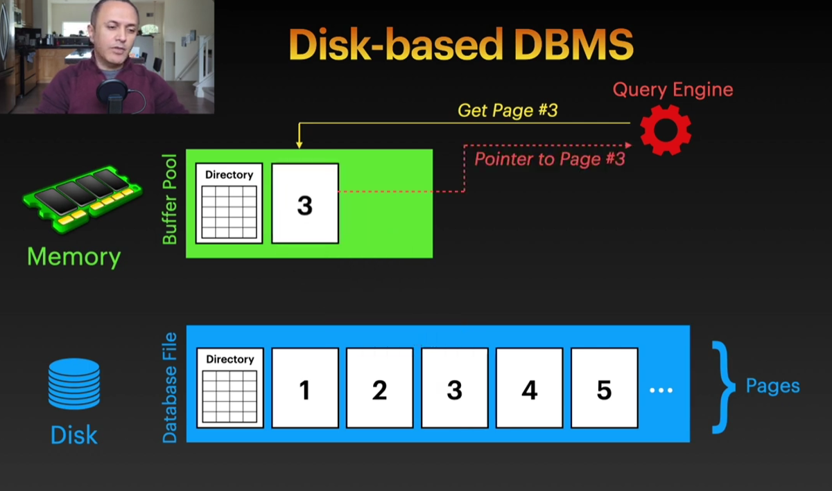
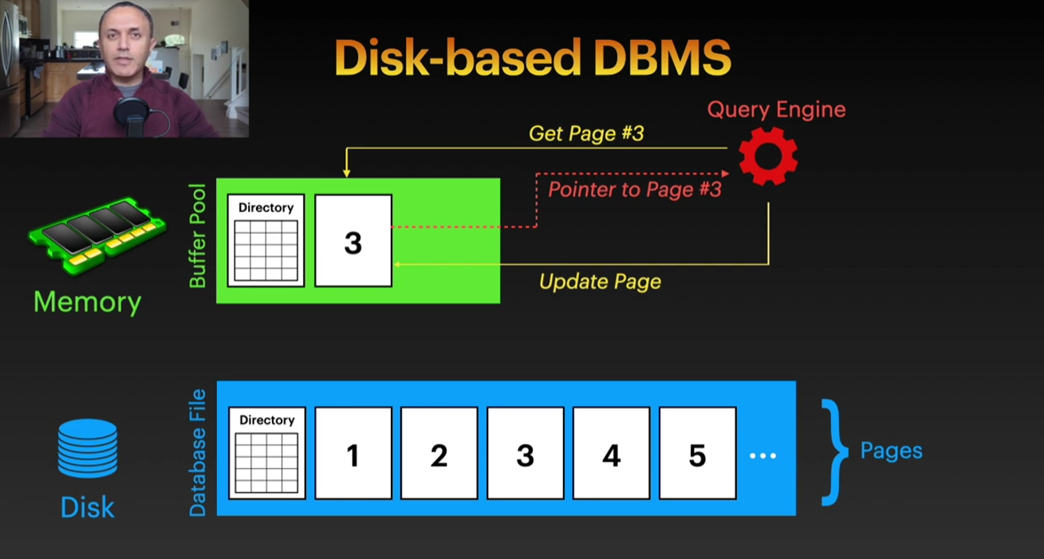

Handling all aspects of the data storage and transfer data, writing to disk, getting things from disk to memory and all that.
Storage Manager communicates with the hardware either directly or through the operating system.
OS provides some APIs allows software to write blocks or read blocks

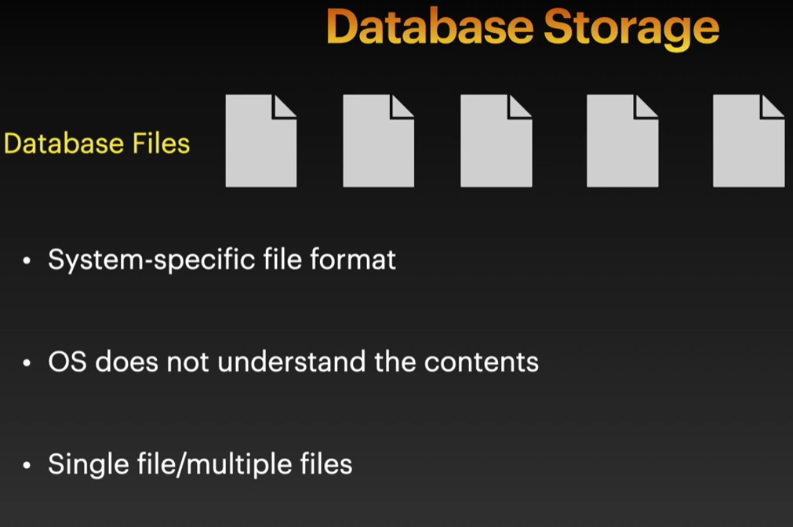
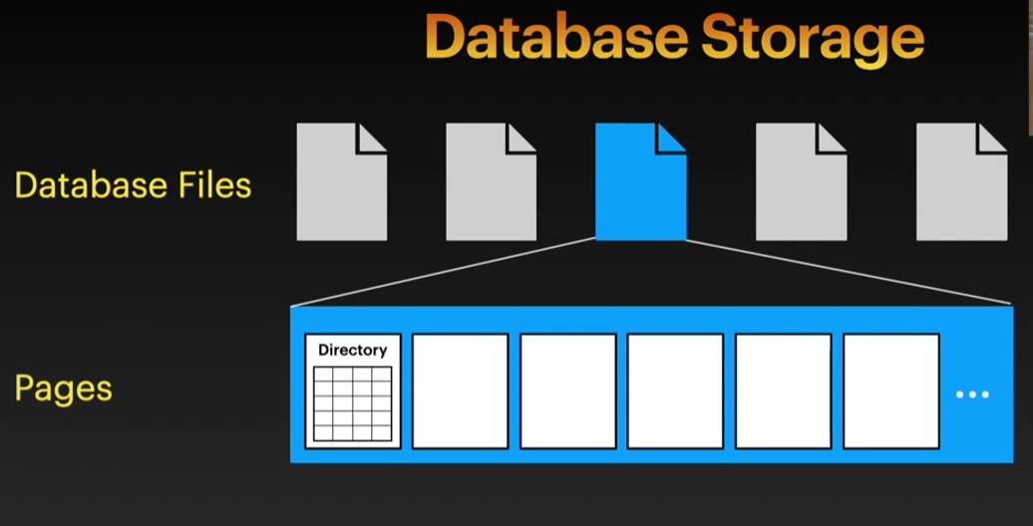
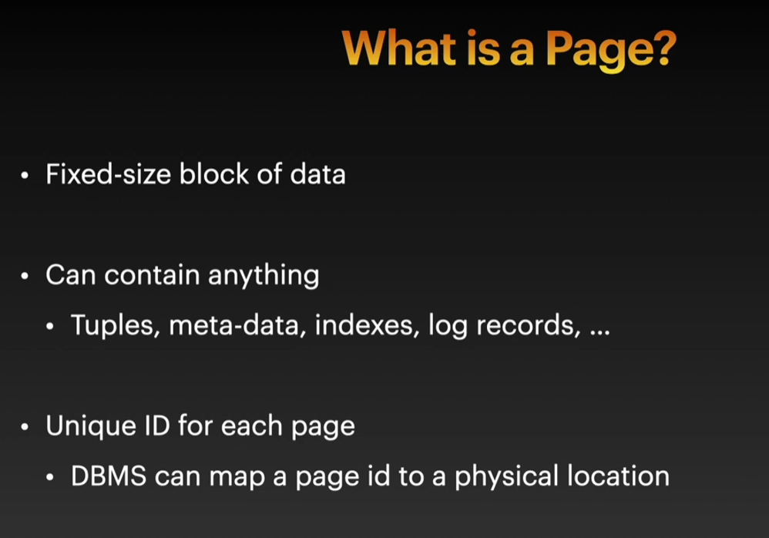
Storage Manager is the component that's responsible for
- Tracking all these pages
- Tracking which data is being read or written from a page.
- Tracking available space (If we need to add more data it will know where to add this data or what pages have available space to add this data in.
- Storage manager does not maintain multiple copies of a page (Has a single copy).
Storage Manager point of view each page has only one copy whether it has replicas or not.
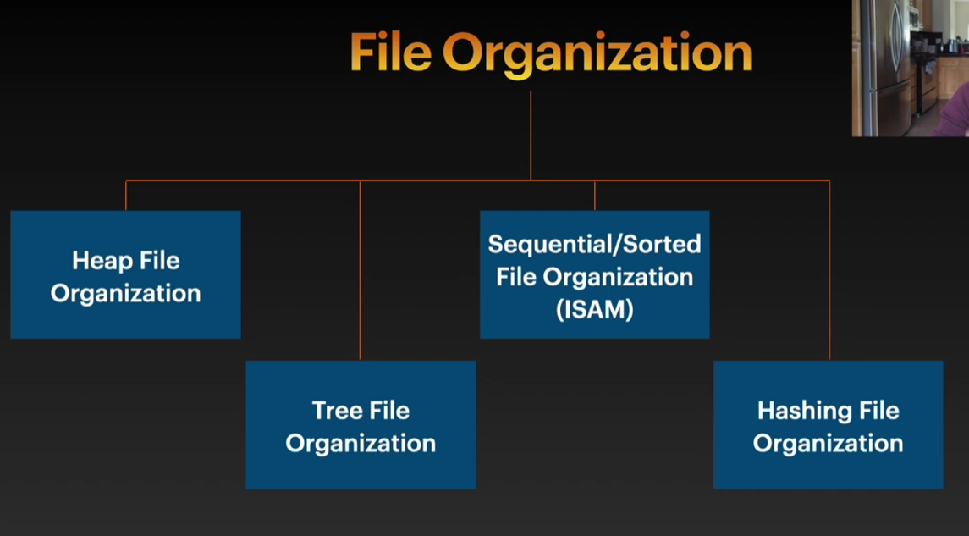
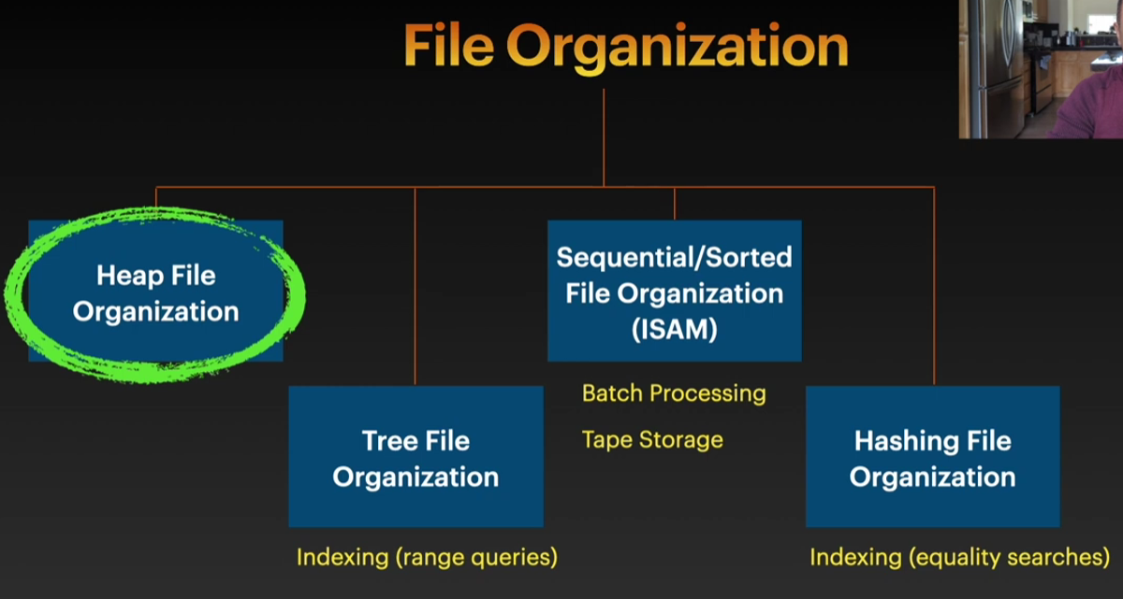

Heap Files is a file that contains pages. These pages are unordered. (Random collection of pages).
Contents of each page are also unsorted.
How do we locate a particular page?
Trường hợp lí tưởng là pages are ordered thì dễ. Tính offset theo công thức bên dưới là xong.
Thực tế thì pages are not ordered, và không thể có công thức nào tính ra cả.
Ví dụ như đây là các files trong thực tế:
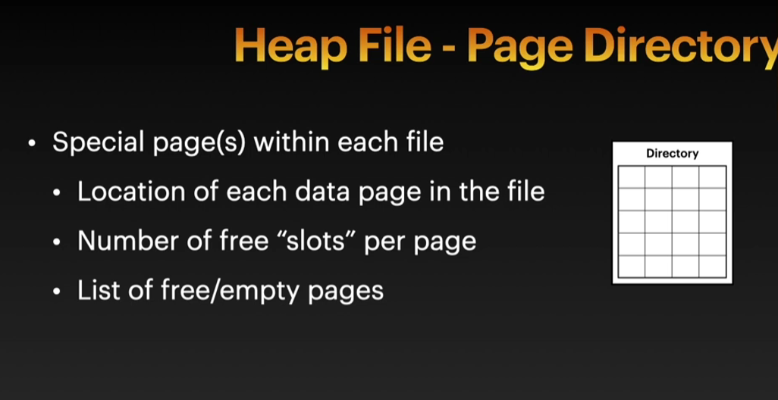
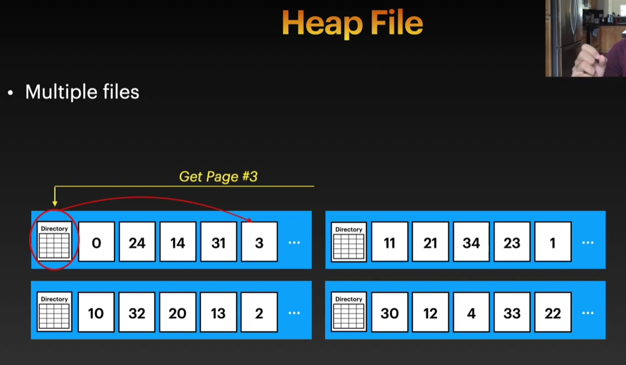
Ví vậy cần phải dùng cách là lưu trữ vị trí trong một vùng nhớ khác của file

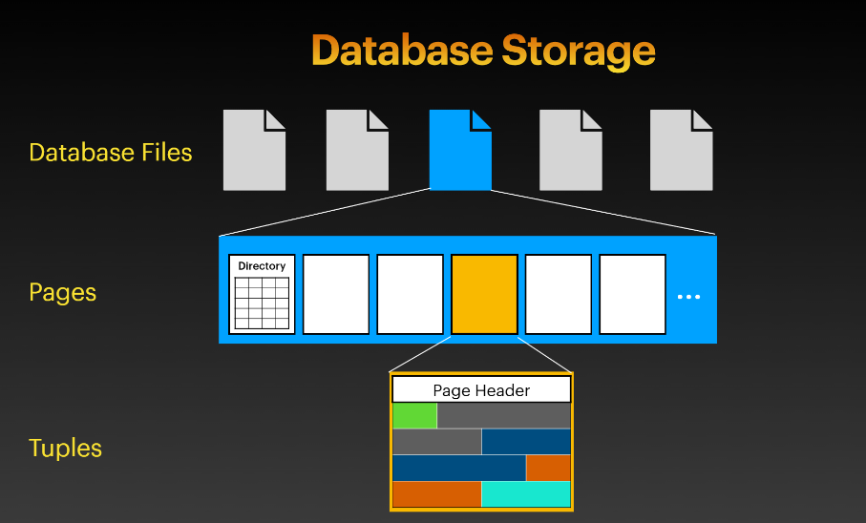
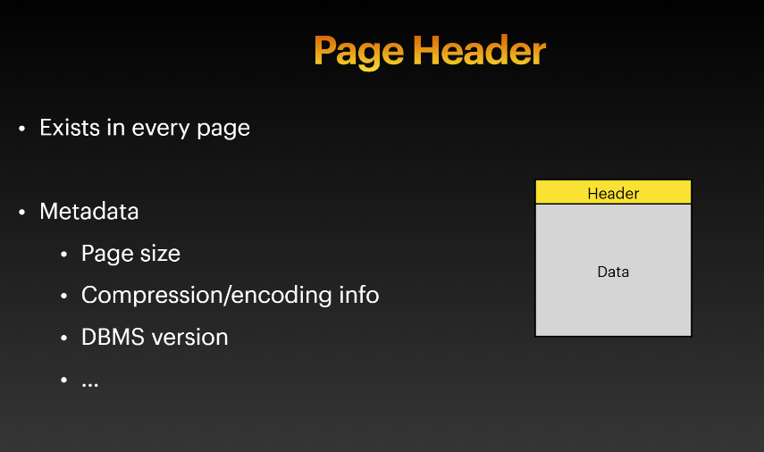
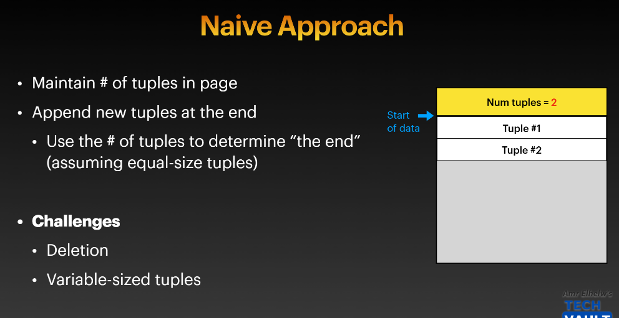
PAGE LAYOUT
Cách tổ chức Tuples trong một pages
1. Naive approach
2. Slotted Page
3. Log-Structured Storage

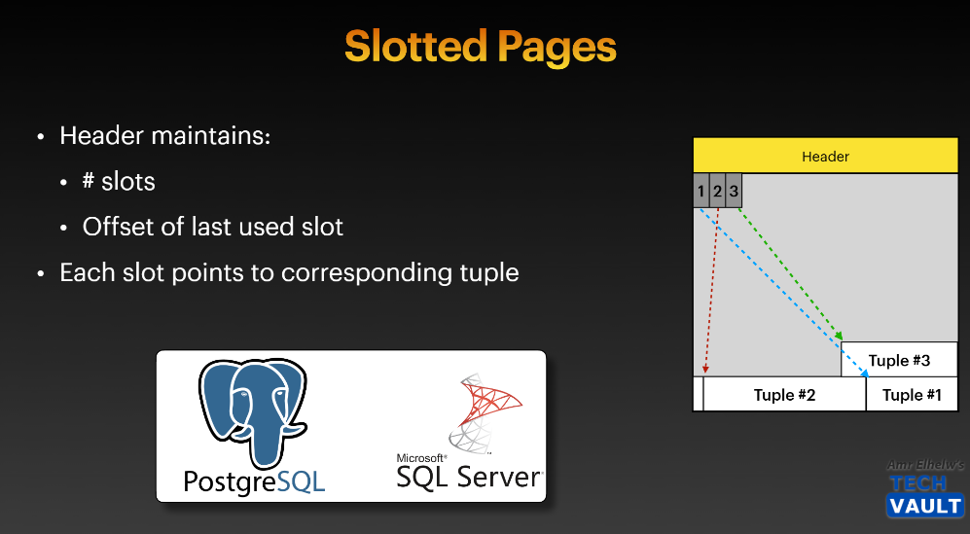
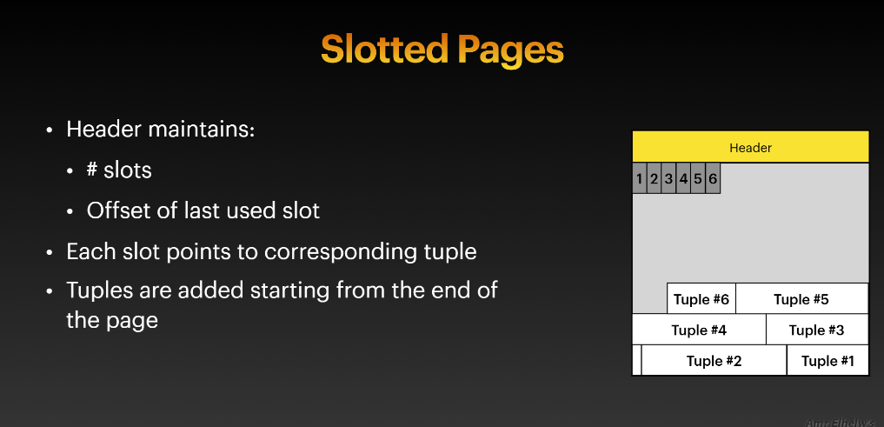
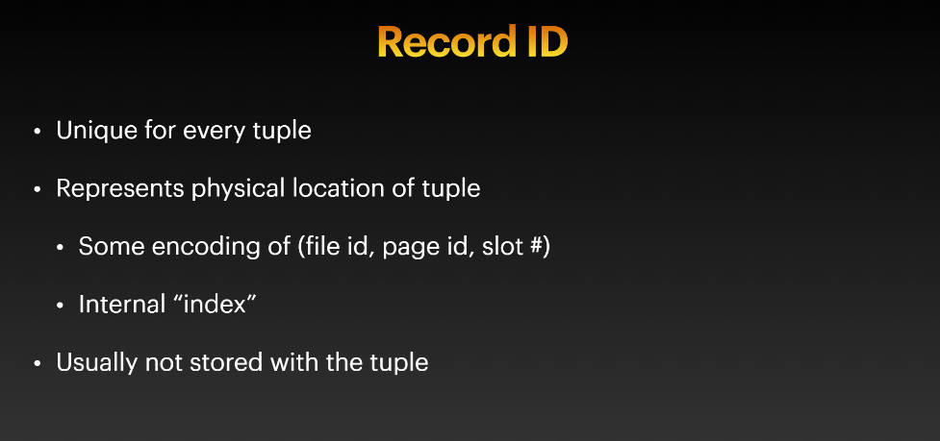
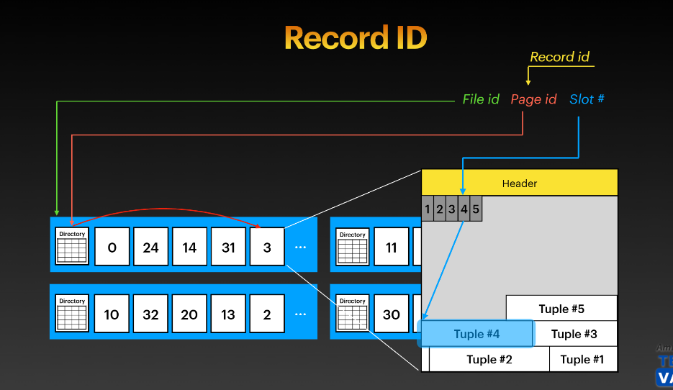
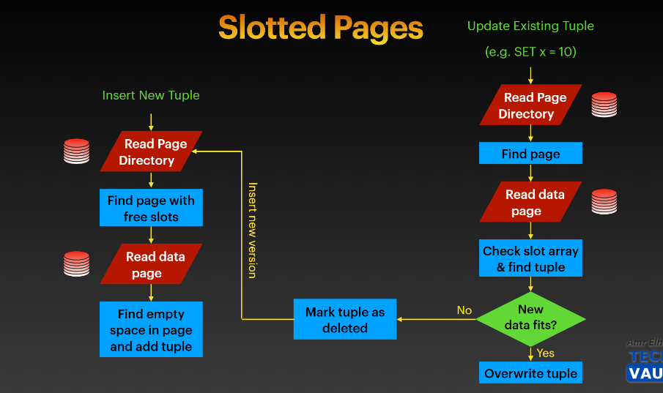
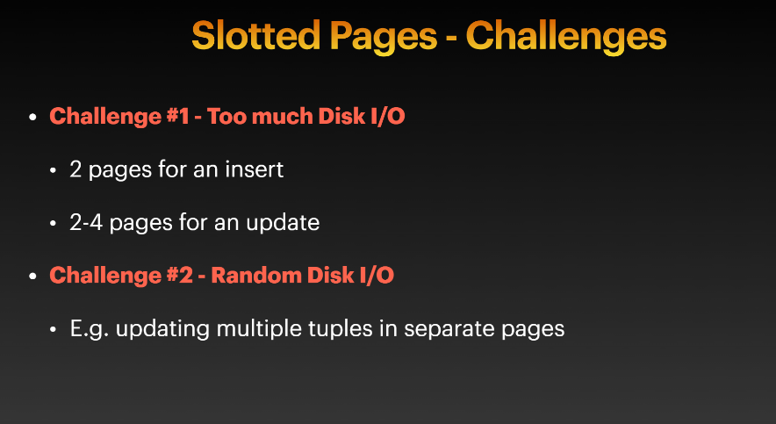
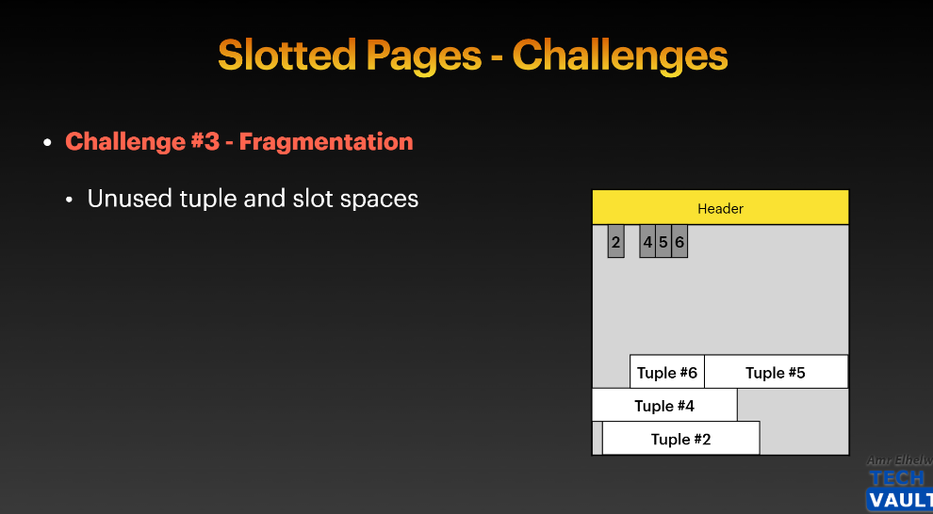

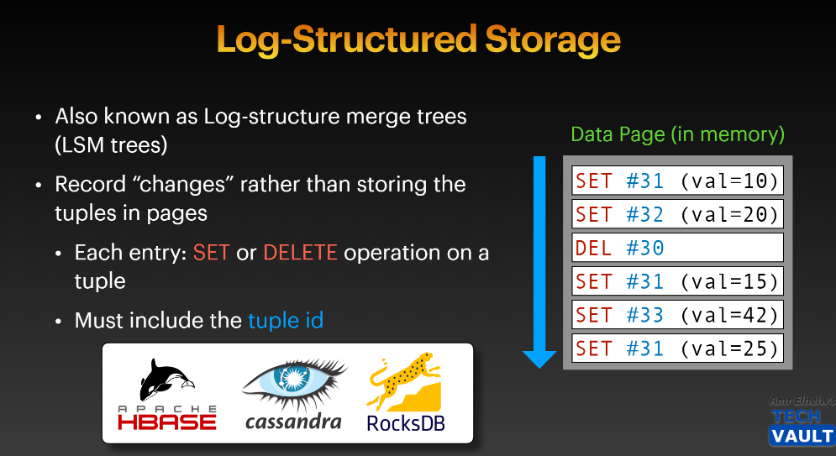
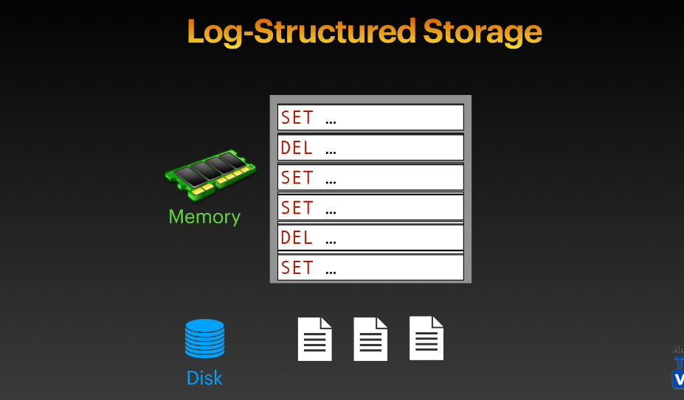
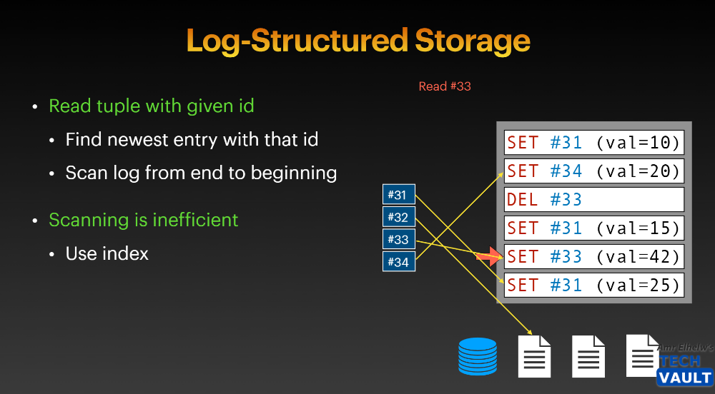
Log-Structured Storage cơ bản là sẽ lưu lại tất cả lịch sử thay đổi theo thời gian.
Hành động + tuple id (Điều này giúp không bị fragment)
Tuy nhiên lưu nhiều vậy thì bị thừa dữ liệu
Cách xử lí thừa dữ liệu là Compaction ===>
Trong tập data hiện có thì remove anything that is redundant, chỉ giữ the most recent
Note: Compaction không diễn ra trong quá trình Writing new page
Khi Writing new page thì vẫn writing new in sequential order theo thời gian
Quá trình Compaction sẽ diễn ra riêng rẻ và mark các redundant entries là deleted chẳng hạn.
Sau đó sẽ có garbage collection collects these deleted pages.
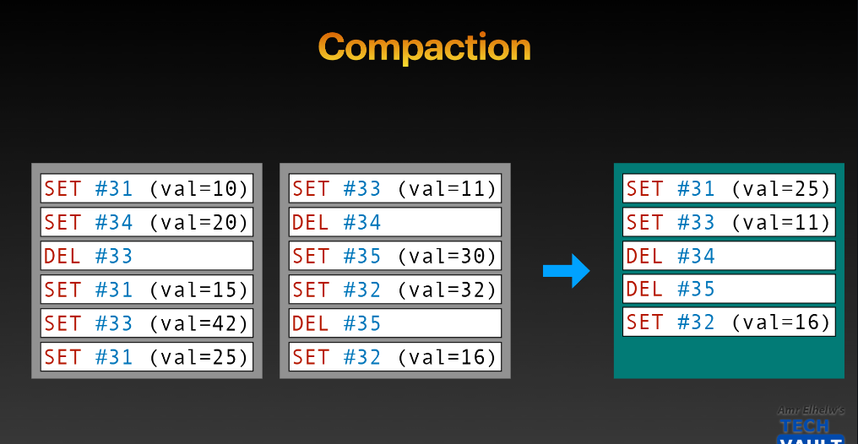
Other optimization After Compaction
Once do the compaction ==> Only a single tuple for every ID
==> Don't need to keep those sorted by timestamp
==> Sort by Id which makes looking for a particular ID much easier
===> Can do index / binary search
Challenges:
After We have one compaction, the system still going and still adding more entries.
==> The new pages are going to be sorted by timestamp
Log Structred Layout Make Writing Cheaper and Easier trước khi thêm Compaction vào
Thêm compaction vào thì sẽ làm hệ thống slower để giúp giảm thiểu wasted space và giúp quá trình read diễn ra nhanh hơn. (Trade-off)
After Add Compaction, Compaction Add more load to the system (Có thể cho chạy batch để compaction thì nó vẫn tốn load ở background)
==> Slower
/ Lock Some files to maintain a consistent state of the data trong quá trình Compaction ==> Bottleneck for any other updates



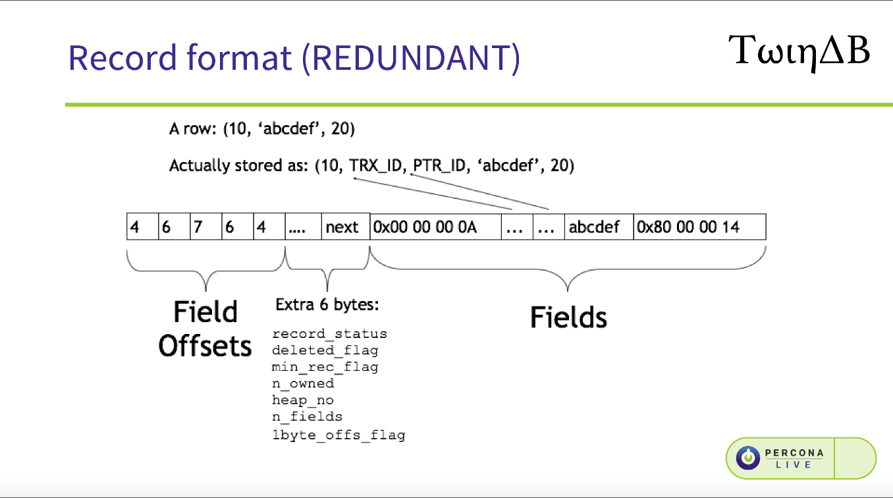

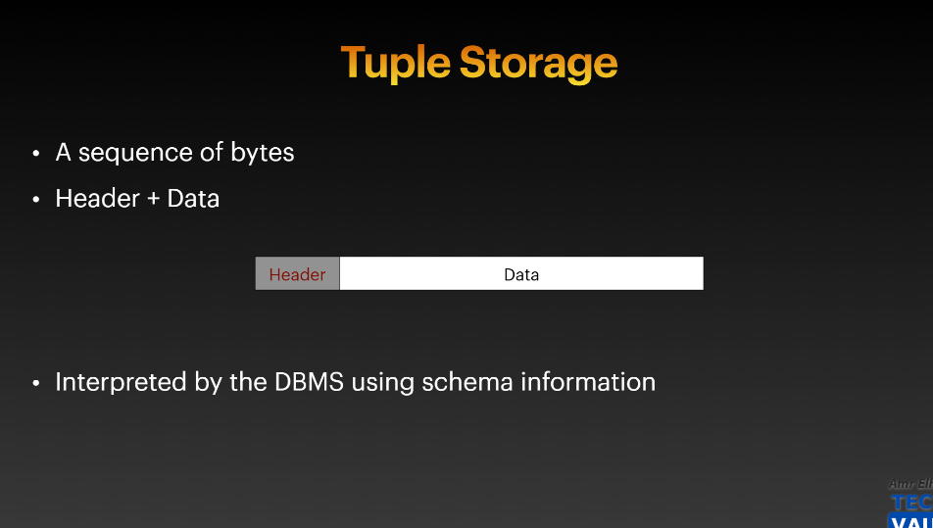
Header has metadata about the contents of the tuple
Chi tiết cụ thể hơn về cấu trúc của Tuple Storage
1. Header:
- Loại record
- Info cho MVCC
- Con trỏ next record
2. NULL Bitmap
- 1 bit / 1 column
- Cho DBMS biết cột nào NULL
- NULL → không có byte data
Schema + bitmap quyết định: có đọc data hay không
3. Variable-length Offset Array
- Mỗi entry = offset (vị trí byte) của 1 column
- Offset tính từ đầu vùng data
- Thứ tự offset = thứ tự column trong schema
DBMS KHÔNG đoán, nó đọc offset
4. Column Data Bytes
- Bytes thật của dữ liệu
- Thường append, không chèn giữa
- Thứ tự vật lý không bắt buộc trùng schema

DBMS không lưu tên cột trong tuple.
Nó chỉ lưu bytes, và khi đọc sẽ dùng schema để hiểu:
- Byte nào là INT
- Byte nào là VARCHAR
- Độ dài bao nhiêu
- Thứ tự cột thế nào
=> Tuple chỉ là bytes, schema nói cho DBMS cách hiểu các bytes đó
Tham khảo cụ thể cách mà DB sẽ Rebuild Table khi nào tại link:
https://dev.mysql.com/doc/refman/8.4/en/innodb-online-ddl-operations.html?utm_source=chatgpt.com
Hoặc link này:
https://dev.mysql.com/blog-archive/mysql-8-0-innodb-now-supports-instant-add-column/?utm_source=chatgpt.com

